상품제안서
존크 위스키 테이스팅 글라스 200ml | 상품코드: S41292

 |  |  |  |  |  |  | 02-713-8555 | www.synergygift.co.kr
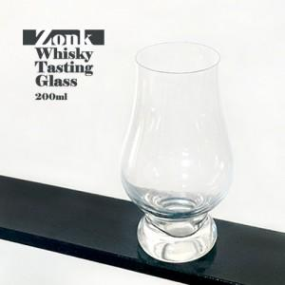

【상세/제작정보】 | <p><span style="font-size: 14pt;">※&nbsp;</span><span style="font-size: 14pt;">전사인쇄 별도문의 주문전 별도 문의 바랍니다.</span></p><p><span style="font-size: 14pt;">(사이즈,색상 등에 의해 추가비용 발생될 수 있습니다)</span></p>

【인쇄/포장옵션】 | 전사1도 / 포장지포장

【공급단가】 | 수량 | 100~ | 300~ | 500~ | 1,000~ | 3,000~
*VAT별도 | 단가 | 4,230원 | 4,120원 | 4,000원 | 3,890원 | 3,790원

【상품 URL】 | https://www.synergygift.co.kr:443/src/goods_detail.php?gdno=41292

